Sheet1
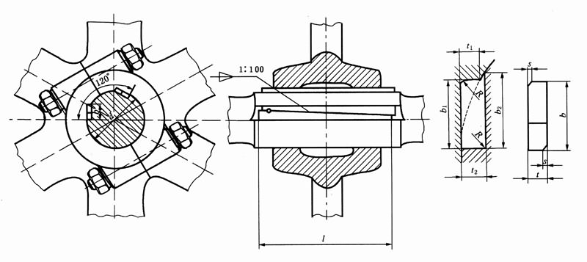
普通切向键(摘自GB/T 1974-2003)

注：1．键长L按实际结构定，一般建议取比轮毂宽度长10%～15%。
2．当轴径d位于两相邻径值之间时，采用大轴径值的t、t1和t2，但b和b1、b2须用以下公式计算：
b=b1=[t(d-t)]^0.5 ；b2=[t2(d-t2)]^0.5。
3．一对切向键在装配之后的互相位置应用销或其他适当的方法固定。
4．一对切向键在装配时,1:100的两斜面之间,以及键的两工作面与轴槽和轮毂槽的工作面之间都必须紧密结合。
5．当出现交变冲击负荷时，轴径从100mm起，推荐选用强力切向键。
6．两副切向键如果120°安装有困难时，也可以180°安装。
7．标记示例：
计算厚度t=8mm，计算宽度b=24mm,长度l=100mm的普通切向键标记为：
GB/T 1974 切向键 8×24×100
8．括号中逗号前后分别表示上偏差和下偏差。
9．本表的单位是mm。

轴径d | 键 |  |  |  |  | 键槽
 | 厚度t |  | 计算宽度b | 倒角s |  | 深度 |  |  |  | 计算宽度 |  | 半径R
 | 尺寸 | 偏差h11 |  | min | max | 轮毂t1 |  | 轴t2 |  | 轮毂b1 | 轴b2 | min | max
 |  |  |  |  |  | 尺寸 | 偏差 | 尺寸 | 偏差
60 | 7 | (0,-0.090) | 19.3 | 0.6 | 0.8 | 7 | (0,-0.2) | 7.3 | (+0.2,0) | 19.3 | 19.6 | 0.4 | 0.6
63 | 7 | (0,-0.090) | 19.8 | 0.6 | 0.8 | 7 | (0,-0.2) | 7.3 | (+0.2,0) | 19.8 | 20.2 | 0.4 | 0.6
65 | 7 | (0,-0.090) | 20.1 | 0.6 | 0.8 | 7 | (0,-0.2) | 7.3 | (+0.2,0) | 20.1 | 20.5 | 0.4 | 0.6
70 | 7 | (0,-0.090) | 21 | 0.6 | 0.8 | 7 | (0,-0.2) | 7.3 | (+0.2,0) | 21 | 21.4 | 0.4 | 0.6
71 | 8 | (0,-0.090) | 22.5 | 0.6 | 0.8 | 8 | (0,-0.2) | 8.3 | (+0.2,0) | 22.5 | 22.8 | 0.4 | 0.6
75 | 8 | (0,-0.090) | 23.2 | 0.6 | 0.8 | 8 | (0,-0.2) | 8.3 | (+0.2,0) | 23.2 | 23.5 | 0.4 | 0.6
80 | 8 | (0,-0.090) | 24 | 0.6 | 0.8 | 8 | (0,-0.2) | 8.3 | (+0.2,0) | 24 | 24.4 | 0.4 | 0.6
85 | 8 | (0,-0.090) | 24.8 | 0.6 | 0.8 | 8 | (0,-0.2) | 8.3 | (+0.2,0) | 24.8 | 25.2 | 0.4 | 0.6
90 | 8 | (0,-0.090) | 25.6 | 0.6 | 0.8 | 8 | (0,-0.2) | 8.3 | (+0.2,0) | 25.6 | 26 | 0.4 | 0.6
95 | 9 | (0,-0.090) | 27.8 | 0.6 | 0.8 | 9 | (0,-0.2) | 9.3 | (+0.2,0) | 27.8 | 28.2 | 0.4 | 0.6
100 | 9 | (0,-0.090) | 28.6 | 0.6 | 0.8 | 9 | (0,-0.2) | 9.3 | (+0.2,0) | 28.6 | 29 | 0.4 | 0.6
110 | 9 | (0,-0.090) | 30.1 | 0.6 | 0.8 | 9 | (0,-0.2) | 9.3 | (+0.2,0) | 30.1 | 30.6 | 0.4 | 0.6
120 | 10 | (0,-0.090) | 33.2 | 1 | 1.2 | 10 | (0,-0.2) | 10.3 | (+0.2,0) | 33.2 | 33.6 | 0.7 | 1
125 | 10 | (0,-0.090) | 33.9 | 1 | 1.2 | 10 | (0,-0.2) | 10.3 | (+0.2,0) | 33.9 | 34.4 | 0.7 | 1
130 | 10 | (0,-0.090) | 34.6 | 1 | 1.2 | 10 | (0,-0.2) | 10.3 | (+0.2,0) | 34.6 | 35.1 | 0.7 | 1
140 | 11 | (0,-0.110) | 37.7 | 1 | 1.2 | 11 | (0,-0.2) | 11.4 | (+0.2,0) | 37.7 | 38.3 | 0.7 | 1
150 | 11 | (0,-0.110) | 39.1 | 1 | 1.2 | 11 | (0,-0.2) | 11.4 | (+0.2,0) | 39.1 | 39.7 | 0.7 | 1

强力切向键(摘自GB/T 1974-2003)

注：1．键长L按实际结构定，一般建议取比轮毂宽度长10%～15%。
2．对强力切向键，若轴径位于表列尺寸d的中间数值时，或者轴径超过630mm时，键与键槽的尺寸按以下公式计算：
t=t1=0.1d；b=b1=0.3d；t2=t+0.3mm(当t≤10mm时)；t2=t+0.4mm(当10mm＜t≤45mm时)。
t2=t+0.5mm(当t＞45mm时)；b2=[t2(d-t2)]^0.5。
3．一对切向键在装配之后的互相位置应用销或其他适当的方法固定。
4．一对切向键在装配时,1:100的两斜面之间,以及键的两工作面与轴槽和轮毂槽的工作面之间都必须紧密结合。
5．当出现交变冲击负荷时，轴径从100mm起，推荐选用强力切向键。
6．两副切向键如果120°安装有困难时，也可以180°安装。
7．标记示例：
计算厚度t=20mm，计算宽度b=60mm,长度l=250mm的普通切向键标记为：
GB/T 1974 强力切向键 20×60×250
8．括号中逗号前后分别表示上偏差和下偏差。
9．本表的单位是mm。
轴径d | 键 |  |  |  |  | 键槽
 | 厚度t |  | 计算宽度b | 倒角s |  | 深度 |  |  |  | 计算宽度 |  | 半径R
 | 尺寸 | 偏差h11 |  | min | max | 轮毂t1 |  | 轴t2 |  | 轮毂b1 | 轴b2 | min | max
 |  |  |  |  |  | 尺寸 | 偏差 | 尺寸 | 偏差
100 | 10 | (0, -0.090) | 30 | 1 | 1.2 | 10 | (0, -0.2) | 10.3 | (+0.2, 0) | 30 | 30.4 | 0.7 | 1
110 | 11 | (0, -0.110) | 33 | 1 | 1.2 | 11 | (0, -0.2) | 11.4 | (+0.2, 0) | 33 | 33.5 | 0.7 | 1
120 | 12 | (0, -0.110) | 36 | 1 | 1.2 | 12 | (0, -0.3) | 12.4 | (+0.3, 0) | 36 | 36.5 | 0.7 | 1
125 | 12.5 | (0, -0.110) | 37.5 | 1 | 1.2 | 12.5 | (0, -0.3) | 12.9 | (+0.3, 0) | 37.5 | 38 | 0.7 | 1
130 | 13 | (0, -0.110) | 39 | 1 | 1.2 | 13 | (0, -0.3) | 13.4 | (+0.3, 0) | 39 | 39.5 | 0.7 | 1
140 | 14 | (0, -0.110) | 42 | 1 | 1.2 | 14 | (0, -0.3) | 14.4 | (+0.3, 0) | 42 | 42.5 | 0.7 | 1
150 | 15 | (0, -0.110) | 45 | 1 | 1.2 | 15 | (0, -0.3) | 15.4 | (+0.3, 0) | 45 | 45.5 | 0.7 | 1

